入力への手引き
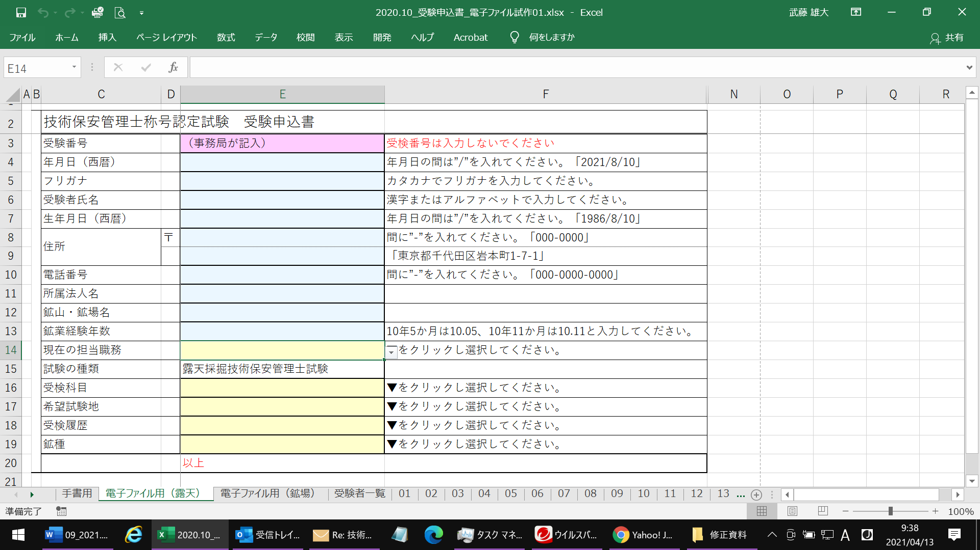
入力の手引き
1 | sheet01からsheet30は右の様に一人一人の受験申込書30名分になっています。
2 | sheet01からsheet30の受験申込に入力すると sheet受験者一覧へ受験者の氏名が反映されます。 （受験者氏名の欄に1から30の数値が入力されていますが、 入力する際に消してください）
3 | 申込責任者の方はsheet受験者一覧に必要事項（着色部）を入力してください。

